input mobscan
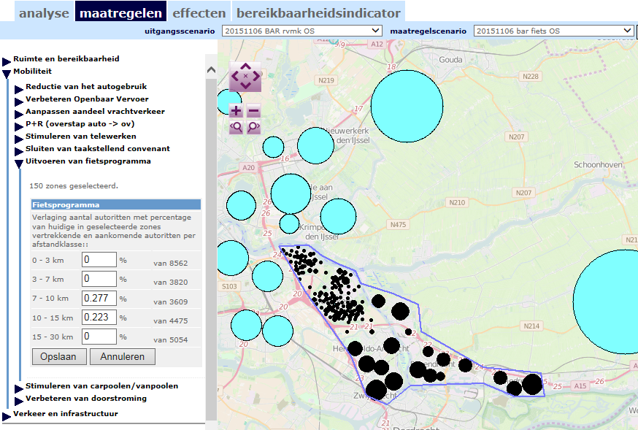
OCHTENDSPITS
DOEGROEP 1 reductie 40 ritten
Verlaging aantal autoritten met percentage van huidige in geselecteerde zones vertrekkende en aankomende autoritten per afstandklasse::
0 - 3 km | 8562
3 - 7 km | 3820
7 - 10 km | 3619 | 0.276%
10 - 15 km | 4485 | 0.223%
15 - 30 km | 5054

Logboek van variant

20151106 bar fiets OS

Scenario aangemaakt op basis van 20151106 BAR rvmk OS
Dit scenario is gebaseerd op de volgende bronnen::
bron snelheden ( Auto ): Foto 2016 Here en NRMs
Dagdeel: ochtend
bron hb-matrix: Rotterdam 2015 Milieu
Dagdeel: ochtend
bestuurlijk gebied:

Maatregelen genomen::

reductie Auto ritten door fietsprogramma
fietsprogramma toegepast op zones -1, -2, -3, -4, -5, -6, -7, -8, -9, -10, -11, -12, -13, -14, -15, -16, -17, -18, -19, -20, -21, -22, -23, -24, -25, -26, -27, -28, -29, -30, -31, -32, -33, -34, -35, -36, -37, -38, -39, -40, -41, -42, -43, -44, -45, -46, -47, -48, -49, -50, -51, -52, -53, -54, -55, -56, -57, -58, -59, -60, -61, -62, -63, -64, -65, -66, -67, -68, -69, -70, -71, -72, -73, -74, -75, -76, -77, -78, -79, -80, -81, -82, -83, -84, -85, -86, -87, -88, -89, -90, -91, -92, -93, -94, -95, -96, -97, -98, -99, -100, -101, -102, -103, -104, -105, -106, -107, -108, -109, -110, -111, -112, -113, -114, -115, -116, -117, -118, -119, -120, -121, -122, -123, -124, -125, -126, -127, -128, -129, -130, -131, -132, -133, -134, -135, -136, -137, -138, -139, -140, -141, -142, -143, -144, -145, -146, -147, -148, -149:

Reductie voor 3 km: 0 %
Reductie voor 7 km: 0 %
Reductie voor 10 km: 0.277 %
Reductie voor 15 km: 0.223 %
Reductie voor 30 km: 0 %

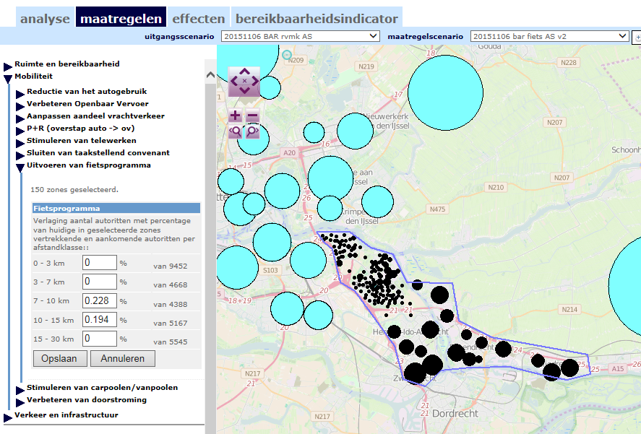
AVONDSPITS

0 - 3 km | 9431
3 - 7 km | 4608
7 - 10 km | 4383 | 0.2282%
10 - 15 km | 5159 | 0.1938%
15 - 30 km | 5533

Logboek van variant

Logboek van variant

20151106 bar fiets AS v2

Scenario aangemaakt op basis van 20151106 BAR rvmk AS
Dit scenario is gebaseerd op de volgende bronnen::
bron snelheden ( Auto ): Foto 2016 Here en NRMs
Dagdeel: ochtend
bron hb-matrix: Rotterdam 2015 Milieu
Dagdeel: avond
bestuurlijk gebied:

Maatregelen genomen::

reductie Auto ritten door fietsprogramma
fietsprogramma toegepast op zones 0, -1, -2, -3, -4, -5, -6, -7, -8, -9, -10, -11, -12, -13, -14, -15, -16, -17, -18, -19, -20, -21, -22, -23, -24, -25, -26, -27, -28, -29, -30, -31, -32, -33, -34, -35, -36, -37, -38, -39, -40, -41, -42, -43, -44, -45, -46, -47, -48, -49, -50, -51, -52, -53, -54, -55, -56, -57, -58, -59, -60, -61, -62, -63, -64, -65, -66, -67, -68, -69, -70, -71, -72, -73, -74, -75, -76, -77, -78, -79, -80, -81, -82, -83, -84, -85, -86, -87, -88, -89, -90, -91, -92, -93, -94, -95, -96, -97, -98, -99, -100, -101, -102, -103, -104, -105, -106, -107, -108, -109, -110, -111, -112, -113, -114, -115, -116, -117, -118, -119, -120, -121, -122, -123, -124, -125, -126, -127, -128, -129, -130, -131, -132, -133, -134, -135, -136, -137, -138, -139, -140, -141, -142, -143, -144, -145, -146, -147, -148, -149:

Reductie voor 3 km: 0 %
Reductie voor 7 km: 0 %
Reductie voor 10 km: 0.228 %
Reductie voor 15 km: 0.194 %
Reductie voor 30 km: 0 %

